工作表1
特别感谢：Terranconfederacy、Axnone 的数据包制作和翻译，还有return_dirt老师的特殊指导 |  |  |  |  |  |  | Special Thanks: Terranconfederacy、Axnone for data pack making and translation service, also return_dirt for special guidance
中文名称 | 种类 | 武器基础模板 | hud | 体素模型 | mesh模型 | 皮肤模型 | 中文描述 | 武器特性备注 | Credits
超级矮子 | 泵动霰弹枪 | mossberg | 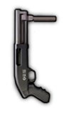 | 已完成 | 无 | 无 | 副手泵动霞弹枪，5发弹仓，是个坏孩子 | 弹仓子弹数量、单发子弹数量更少的Mossberg | uzukimiku hud：KFredfox
 |  |  |  | 武器数据 | 弹药数据 | 动作数据
英文名称 | 文件名称 | 武器弹药模板 |  | 已完成 | 无 | 无
Supershorty | supershorty.weapon | mossberg |  | 音效 | 附加模型
 |  |  |  | 已完成 | 无

中文名称 | 种类 | 武器基础模板 | hud | 体素模型 | mesh模型 | 皮肤模型 | 中文描述 | 武器特性备注 | Credits
89式重机枪 | 机枪 | zjx19_mg.weapon |  | 已完成 | 无 | 无 | QJZ89是现今服役中最轻的12.7mm重机枪，有着不俗的威力，但对单兵而言仍难以携带 | 数据来源为zjx19机枪，增大过热惩罚 | KFredfox Audio：Lians/ Tu_fox
 |  |  |  | 武器数据 | 弹药数据 | 动作数据
英文名称 | 文件名称 | 武器弹药模板 |  | 已完成 | 无 | 无
QJZ89 HMG | qbz89.weapon | 50cal_bullet.projectile (vanilla) |  | 音效 | 附加模型
 |  |  |  | 已完成 | 无

中文名称 | 种类 | 武器基础模板 | hud | 体素模型 | mesh模型 | 皮肤模型 | 中文描述 | 武器特性备注 | Credits
VKS“排气者” | 消音狙击枪 | psg90 |  | 已完成 | 无 | 无 | VKS“排气者”发射的12.7x54毫米亚音速步枪子弹，可以悄无声息的穿透人体 | 强制下蹲射击，一次发射4发弹头，但精准强制为1以避免散射，子弹速度和步枪相同 | KFredfox Audio：hamster
 |  |  |  | 武器数据 | 弹药数据 | 动作数据
英文名称 | 文件名称 | 武器弹药模板 |  | 已完成 | 无 | 无
VKS | vks.weapon | psg90 |  | 音效 | 附加模型
 |  |  |  | 已完成 | 无

中文名称 | 种类 | 武器基础模板 | hud | 体素模型 | mesh模型 | 皮肤模型 | 中文描述 | 武器特性备注 | Credits
Mk47“突变者” | 消音步枪 | p416 |  | 已完成 | 无 | 无 | 一把使用7.62*39mm弹药的AR步枪，拥有比AK系列更好的人机工效 | 致死率高于p416，但后坐力略大；只有非常非常小的概率由休假老兵ai掉落，无其他获取途径 | KFredfox Audio：hamster
 |  |  |  | 武器数据 | 弹药数据 | 动作数据
英文名称 | 文件名称 | 武器弹药模板 |  | 已完成 | 无 | 无
Mk47 Mutant | mk47.weapon mk47_ai.weapon | p416 |  | 音效 | 附加模型
 |  |  |  | 已完成 | 无

中文名称 | 种类 | 武器基础模板 | hud | 体素模型 | mesh模型 | 皮肤模型 | 中文描述 | 武器特性备注 | Credits
MRL简易发射架 | 部署包（一次性） | sandbag |  | 无 | 未完成 | 无 | 简易发射架，没有固定火箭发射台的时候就用它 | 发射后自毁，无法调节方向
 |  |  |  | 武器数据 | 弹药数据 | 动作数据
英文名称 | 文件名称 | 武器弹药模板 |  | 已完成 | 已完成 | 无
MRL | mrl.weapon | rocket2.projectile (vanilla) |  | 音效 | 附加模型
 |  |  |  | 无 | 无

中文名称 | 种类 | 武器基础模板 | hud | 体素模型 | mesh模型 | 皮肤模型 | 中文描述 | 武器特性备注 | Credits
RPK16 | 轻机枪 | stoner_lmg |  | 已完成 | 无 | 无 | RPK轻机枪系列的最新型号，她采用了可快速拆换枪管的设计 | 增加了新的“changing barrel”动画和武器配件背包附加模型 | KFredfox Audio：Lians/ hamster
 |  |  |  | 武器数据 | 弹药数据 | 动作数据
英文名称 | 文件名称 | 武器弹药模板 |  | 已完成 | 无 | 已完成
RPK16 | rpk16.weapon | stoner_lmg |  | 音效 | 附加模型
 |  |  |  | 已完成 | 已完成

中文名称 | 种类 | 武器基础模板 | hud | 体素模型 | mesh模型 | 皮肤模型 | 中文描述 | 武器特性备注 | Credits
RPK16（加长枪管） | 轻机枪 | stoner_lmg |  | 已完成 | 无 | 无 | 延长枪管使枪械变得沉重且难以移动射击，但同时也增加了威力 | 强制下蹲射击，衰减距离增加，移速、后座力降低，后座回复变慢 | KFredfox Audio：Lians/ hamster
 |  |  |  | 武器数据 | 弹药数据 | 动作数据
英文名称 | 文件名称 | 武器弹药模板 |  | 已完成 | 无 | 已完成
RPK16 - long barrel | rpk16_long.weapon | stoner_lmg |  | 音效 | 附加模型
 |  |  |  | 已完成 | 已完成

中文名称 | 种类 | 武器基础模板 | hud | 体素模型 | mesh模型 | 皮肤模型 | 中文描述 | 武器特性备注 | Credits
M249 | 机枪 | m240 |  | 已完成 | 无 | 无 | 一款使用5.56nato弹的轻机枪，致死略低于初始机枪，但较为轻便 | 降低致死，降低移速惩罚，略微增加视距 | KFredfox Audio：MOLPFZ
 |  |  |  | 武器数据 | 弹药数据 | 动作数据
英文名称 | 文件名称 | 武器弹药模板 |  | 已完成 | 无 | 无
M249 | m249.weapon | m240 |  | 音效 | 附加模型
 |  |  |  | 已完成 | 无

中文名称 | 种类 | 武器基础模板 | hud | 体素模型 | mesh模型 | 皮肤模型 | 中文描述 | 武器特性备注 | Credits
M249 | 机枪 | m240 |  | 已完成 | 无 | 无 | 消音机枪在特殊情况时可以化险为夷，但不推荐独自潜行使用 | 降低致死和衰减距离 | KFredfox Audio：MOLPFZ
 |  |  |  | 武器数据 | 弹药数据 | 动作数据
英文名称 | 文件名称 | 武器弹药模板 |  | 已完成 | 无 | 无
M249 suppressed | m249_s.weapon | m240 |  | 音效 | 附加模型
 |  |  |  | 已完成 | 无

中文名称 | 种类 | 武器基础模板 | hud | 体素模型 | mesh模型 | 皮肤模型 | 中文描述 | 武器特性备注 | Credits
中国湖泵动榴弹（高爆弹） | 泵动榴弹发射器 | mossberg |  | 已完成 | 无 | 无 | （方案取消）
 |  |  |  | 武器数据 | 弹药数据 | 动作数据
英文名称 | 文件名称 | 武器弹药模板 |  | 待测试 | 已完成 | 无
China Lake(HE) | cnlake_he.weapon | cnlake_he.projectile |  | 音效 | 附加模型
 |  |  |  | 已完成 | 无

中文名称 | 种类 | 武器基础模板 | hud | 体素模型 | mesh模型 | 皮肤模型 | 中文描述 | 武器特性备注 | Credits
中国湖泵动榴弹（高爆破甲弹） | 泵动榴弹发射器 | mossberg |  | 已完成 | 无 | 无 | 一把配备了高爆破甲多功能弹的泵动榴弹发射器，缩小了爆炸范围以换取对载具更高的伤害 | 伤害与普通手雷相同，可以伤害坦克 | uzukimiku hud：KFredfox Audio：wom404
 |  |  |  | 武器数据 | 弹药数据 | 动作数据
英文名称 | 文件名称 | 武器弹药模板 |  | 已完成 | 已完成 | 无
Chinalake - HEDP | cnlake_at.weapon | chinalake.projectile |  | 音效 | 附加模型
 |  |  |  | 已完成 | 无

中文名称 | 种类 | 武器基础模板 | hud | 体素模型 | mesh模型 | 皮肤模型 | 中文描述 | 武器特性备注 | Credits
87式榴弹发射器(便携) | 自动榴弹发射器 | m60e4 |  | 待测试 | 无 | 无 | （方案取消）
 |  |  |  | 武器数据 | 弹药数据 | 动作数据
英文名称 | 文件名称 | 武器弹药模板 |  | 未完成 | 未完成 | 无
QBZ-87（assault） | qbz87.weapon | rgm40.projectile (vanilla) |  | 音效 | 附加模型
 |  |  |  | 未完成 | 无

中文名称 | 种类 | 武器基础模板 | hud | 体素模型 | mesh模型 | 皮肤模型 | 中文描述 | 武器特性备注 | Credits
87式自动榴弹发射器 | 自动榴弹发射器 | m240 |  | 已完成 | 无 | 无 | QBZ87是一款便携式的自动榴弹发射器，在部署后她可以快速射出一片阻挡敌人的榴弹弹幕 | 采用固定榴弹发射器的数据并略作修改，增大过热惩罚 | KFredfox Audio：Lians Tu_fox
 |  |  |  | 武器数据 | 弹药数据 | 动作数据
英文名称 | 文件名称 | 武器弹药模板 |  | 已完成 | 已完成 | 无
QBZ87 GL | qbz87_b.weapon | mounted_gl.projectile (vanilla) |  | 音效 | 附加模型
 |  |  |  | 已完成 | 无

中文名称 | 种类 | 武器基础模板 | hud | 体素模型 | mesh模型 | 皮肤模型 | 中文描述 | 武器特性备注 | Credits
KS-23（独头弹） | 泵动霰弹枪 | mossberg |  | 已完成 | 无 | 无 | （方案取消）
 |  |  |  | 武器数据 | 弹药数据 | 动作数据
英文名称 | 文件名称 | 武器弹药模板 |  | 已完成 | 无 | 无
KS23 - slug | ks23_s.weapon | mossberg |  | 音效 | 附加模型
 |  |  |  | 已完成 | 无

中文名称 | 种类 | 武器基础模板 | hud | 体素模型 | mesh模型 | 皮肤模型 | 中文描述 | 武器特性备注 | Credits
KS-23 | 泵动霰弹枪 | mossberg |  | 已完成 | 无 | 无 | 现役最大口径霰弹枪，诠释了俄罗斯人的艺术。她疯狂的大号鹿弹可以喷出成倍的铅丸 | 每次射击10发子弹 | KFredfox Audio：wom404
 |  |  |  | 武器数据 | 弹药数据 | 动作数据
英文名称 | 文件名称 | 武器弹药模板 |  | 已完成 | 无 | 无
KS-23 | ks23_b.weapon | mossberg |  | 音效 | 附加模型
 |  |  |  | 已完成 | 无

中文名称 | 种类 | 武器基础模板 | hud | 体素模型 | mesh模型 | 皮肤模型 | 中文描述 | 武器特性备注 | Credits
KSG（霰弹） | 泵动霰弹枪 | uts |  | 已完成 | 无 | 无 | 拥有双弹仓的霰弹枪，使用者可以填入多种弹药，并通过拨片来选择左侧或右侧的弹仓 | 类似uts | KFredfox Audio：wom404 MOLPFZ
 |  |  |  | 武器数据 | 弹药数据 | 动作数据
英文名称 | 文件名称 | 武器弹药模板 |  | 已完成 | 无 | 无
KSG - buckshot | ksg_b.weapon | uts |  | 音效 | 附加模型
 |  |  |  | 已完成 | 无

中文名称 | 种类 | 武器基础模板 | hud | 体素模型 | mesh模型 | 皮肤模型 | 中文描述 | 武器特性备注 | Credits
KSG（独头弹） | 泵动霰弹枪 | uts |  | 已完成 | 无 | 无 | 独头弹，弥补了霰弹枪中远距离的不足，但仍难以与一般步枪媲美 | 一次发射4发慢速弹头，但精准强制为1以避免散射 | KFredfox Audio：wom404 MOLPFZ
 |  |  |  | 武器数据 | 弹药数据 | 动作数据
英文名称 | 文件名称 | 武器弹药模板 |  | 已完成 | 无 | 无
KSG - slug | ksg_s.weapon | uts |  | 音效 | 附加模型
 |  |  |  | 已完成 | 无

中文名称 | 种类 | 武器基础模板 | hud | 体素模型 | mesh模型 | 皮肤模型 | 中文描述 | 武器特性备注 | Credits
SV-98 | 狙击枪 | psg90 |  | 已完成 | 无 | 无 | sv98有着标志性的墨绿色枪身，轻便耐用的狙击步枪。配有一把手枪以备不时之需 | 增加背包附加模型 | KFredfox Audio：wom404
 |  |  |  | 武器数据 | 弹药数据 | 动作数据
英文名称 | 文件名称 | 武器弹药模板 |  | 已完成 | 无 | 无
SV-98 | sv98.weapon | psg90 |  | 音效 | 附加模型
 |  |  |  | 已完成 | 已完成

中文名称 | 种类 | 武器基础模板 | hud | 体素模型 | mesh模型 | 皮肤模型 | 中文描述 | 武器特性备注 | Credits
MP443“乌鸦” | 手枪 | beretta_m9 |  | 已完成 | 无 | 无 | mp443是一把小巧轻便的半自动手枪，在近距离有着可观的杀伤力 | 增加背包及sv98本体附加模型 | KFredfox Audio：wom404
 |  |  |  | 武器数据 | 弹药数据 | 动作数据
英文名称 | 文件名称 | 武器弹药模板 |  | 已完成 | 无 | 无
MP443 Grach | mp443.weapon | beretta_m9 |  | 音效 | 附加模型
 |  |  |  | 已完成 | 已完成

中文名称 | 种类 | 武器基础模板 | hud | 体素模型 | mesh模型 | 皮肤模型 | 中文描述 | 武器特性备注 | Credits
OTS-14/ GP25 GL | 突击步枪 | aks74u |  | 已完成 | 无 | 无 | OTS14，俗称“Groza”，是一把出色的无托突击步枪，装备了GP-25下挂榴弹发射器 | 类似p90和aks74u的结合体 | KFredfox Audio：wom404
 |  |  |  | 武器数据 | 弹药数据 | 动作数据
英文名称 | 文件名称 | 武器弹药模板 |  | 已完成 | 无 | 无
OTS-14/ GP25 GL | ots14.weapon | aks74u |  | 音效 | 附加模型
 |  |  |  | 已完成 | 无

中文名称 | 种类 | 武器基础模板 | hud | 体素模型 | mesh模型 | 皮肤模型 | 中文描述 | 武器特性备注 | Credits
OTS-14/ GP25 GL | 榴弹发射器 | m79 |  | 已完成 | 无 | 无 | 特殊装备的VOG-25PM反跳弹药在触地后会起跳一人高的距离引爆，对掩体后的敌人也极具杀伤力 | 在落点上方生成一个子投掷物，极短时间内引爆 | KFredfox
 |  |  |  | 武器数据 | 弹药数据 | 动作数据
英文名称 | 文件名称 | 武器弹药模板 |  | 已完成 | 无 | 无
OTS-14/ GP25 GL | ots14_g.weapon | ots14_g.projectile ots14_sub.projectile |  | 音效 | 附加模型
 |  |  |  | 已完成 | 无

中文名称 | 种类 | 武器基础模板 | hud | 体素模型 | mesh模型 | 皮肤模型 | 中文描述 | 武器特性备注 | Credits
AR-15 | 突击步枪 | m16 |  | 已完成 | 无 | 无 | 一把经典的AR步枪，被喷涂成了漂亮的水蓝色 | 略微加强的m16 | KFredfox Audio：Lians
 |  |  |  | 武器数据 | 弹药数据 | 动作数据
英文名称 | 文件名称 | 武器弹药模板 |  | 已完成 | 无 | 无
AR15 | ar15.weapon | m16 |  | 音效
 |  |  |  | 已完成

中文名称 | 种类 | 武器基础模板 | hud | 体素模型 | mesh模型 | 皮肤模型 | 中文描述 | 武器特性备注 | Credits
AR-15（热成像） | 突击步枪 | m16 |  | 已完成 | 无 | 无 | 配备了致命的热成像系统，但带来了瞄准惩罚 | 增加弹速和致死，降低移速和后座回复，类似dlc stg-44的吸血鬼升级 | KFredfox Audio：Lians
 |  |  |  | 武器数据 | 弹药数据 | 动作数据
英文名称 | 文件名称 | 武器弹药模板 |  | 已完成 | 无 | 无
AR15 - thermal | ar15_th.weapon | m16 |  | 音效 | 附加模型
 |  |  |  | 已完成 | 无
 |  | s
中文名称 | 种类 | 武器基础模板 | hud | 体素模型 | mesh模型 | 皮肤模型 | 中文描述 | 武器特性备注 | Credits
M14EBR（绿曳光弹） | 突击步枪 | vss |  | 已完成 | 无 | 无 | 一把使用短弹匣的增强型战斗步枪，可兼顾远程与近距离作战，但后坐力较难控制 | 类vss的非消音步枪 | KFredfox
 |  |  |  | 武器数据 | 弹药数据 | 动作数据
英文名称 | 文件名称 | 武器弹药模板 |  | 已完成 | 已完成 | 无
M14EBR | m14ebr.weapon | vss |  | 音效 | 附加模型
 |  |  |  | 已完成 | 无

中文名称 | 种类 | 武器基础模板 | hud | 体素模型 | mesh模型 | 皮肤模型 | 中文描述 | 武器特性备注 | Credits
M14EBR（绿曳光弹） | 突击步枪 | vss |  | 已完成 | 无 | 无 | 升级了绿色曳光弹 | 增加新的弹药种类 | KFredfox
 |  |  |  | 武器数据 | 弹药数据 | 动作数据
英文名称 | 文件名称 | 武器弹药模板 |  | 已完成 | 已完成 | 无
M14EBR - green tracer | m14ebr_green.weapon | bullet_tracer_green.projectile |  | 音效 | 附加模型
 |  |  |  | 已完成 | 无

中文名称 | 种类 | 武器基础模板 | hud | 体素模型 | mesh模型 | 皮肤模型 | 中文描述 | 武器特性备注 | Credits
M14EBR（红曳光弹） | 突击步枪 | vss |  | 已完成 | 无 | 无 | 升级了红色曳光弹 | 增加新的弹药种类 | KFredfox Audio：hamster
 |  |  |  | 武器数据 | 弹药数据 | 动作数据
英文名称 | 文件名称 | 武器弹药模板 |  | 已完成 | 已完成 | 无
M14EBR - red tracer | m14ebr_red.weapon | bullet_tracer_red.projectile |  | 音效 | 附加模型
 |  |  |  | 已完成 | 无

中文名称 | 种类 | 武器基础模板 | hud | 体素模型 | mesh模型 | 皮肤模型 | 中文描述 | 武器特性备注 | Credits
FHJ01式单兵火箭筒 | 一次性火箭筒 | m202 |  | 已完成 | 无 | 无 | 一把双发云爆弹火箭筒，携带它经常可以打破僵局 | 双发弹头与xm25伤害一致，略微增大爆炸范围 | KFredfox Model：tu_fox
 |  |  |  | 武器数据 | 弹药数据 | 动作数据
英文名称 | 文件名称 | 武器弹药模板 |  | 已完成 | 已完成 | 无
FHJ01 - FAE | fhj01.weapon | xm25 |  | 音效 | 附加模型
 |  |  |  | 已完成 | 无

中文名称 | 种类 | 武器基础模板 | hud | 体素模型 | mesh模型 | 皮肤模型 | 中文描述 | 武器特性备注 | Credits
海军服 | 护甲 | vest2 |  | 已完成 | 无 | 已完成 | 海军制服类似二级甲，但稍微顽强一些。他们只能通过海军护甲部署包获得 | 增加皮肤模型，四种皮肤：普通士兵、五星皮肤和对应dlc皮肤。详见表格末尾 | KFredfox
 |  |  |  | 武器数据 | 弹药数据 | 动作数据
英文名称 | 文件名称 | 武器弹药模板 |  | 已完成 | 无 | 无
Navy Uniform | vest_navy.carry_item | 无 |  | 音效 | 附加模型
 |  |  |  | 无 | 无


中文名称 | 种类 | 武器基础模板 | hud | 体素模型 | mesh模型 | 皮肤模型 | 中文描述 | 武器特性备注 | Credits
海军护甲部署包 | 部署包（一次性） | squad_equipment_kit.weapon |  | 无 | 已完成 | 无 | 用于组建一只海军小队 | 模型与原小队护甲包相同，增加新脚本，给附近友军穿上海军服并替换相应皮肤；同时也有小概率给玩家“海之护身符”
 |  |  |  | 武器数据 | 弹药数据 | 动作数据
英文名称 | 文件名称 | 武器弹药模板 |  | 待测试 | 待测试 | 无
Squad Equipment Kit - Navy | squad_equipment_kit_navy.weapon | squad_equipment_kit.projectile |  | 音效 | 附加模型
 |  |  |  | 无 | 无

中文名称 | 种类 | 武器基础模板 | hud | 体素模型 | mesh模型 | 皮肤模型 | 中文描述 | 武器特性备注 | Credits
旗帜 | 旗帜 | 无 |  | 无 | 已完成 | 无 | 中文社区的流行符号 | 给所有旗帜均增加了背面材质，这样一来即使玩家角色背对着屏幕也能看见自己拿的是什么旗帜了 | KFredfox
 |  |  |  | 武器数据 | 弹药数据 | 动作数据
英文名称 | 文件名称 | 武器弹药模板 |  | 已完成 | 无 | 无
Banner | banner_clover.weapon banner_pig.weapon | 无 |  | 音效 | 附加模型
 |  |  |  | 无 | 无

中文名称 | 种类 | 武器基础模板 | hud | 体素模型 | mesh模型 | 皮肤模型 | 中文描述 | 武器特性备注 | Credits
夏日冷饮箱 | 奖励盒 | 无 |  | 无 | 未完成 | 无 | 冷饮箱里总是有着意想不到的惊喜 | 计划由普通士兵较低概率掉落，土著敌人100%掉落。如果掉落概率过低，会影响玩家体验，不是人人都有时间刷。作为平衡，内容物应多为夏日饮品，新枪械概率较低 | KFredfox
 |  |  |  | 武器数据 | 弹药数据 | 动作数据
英文名称 | 文件名称 | 武器弹药模板 |  | 待测试 | 无 | 无
Cooler Box | cooler_box_1.carry_item cooler_box_2.carry_item | 无 |  | 音效 | 附加模型
 |  |  |  | 无 | 无

中文名称 | 种类 | 武器基础模板 | hud | 体素模型 | mesh模型 | 皮肤模型 | 中文描述 | 武器特性备注 | Credits
椰奶 橙汁 狐狸棒冰 | 掉落物 | 无 |   | 已完成 | 未完成 | 无 | 一些解暑的夏日饮品 | 可依计划增加更多物品 | KFredfox
 |  |  |  | 武器数据 | 弹药数据 | 动作数据
英文名称 | 文件名称 | 武器弹药模板 |  | 已完成 | 无 | 无
coconut orange juice foxicle | coconut.carry_item orange_juice.carry_item foxicle.carry_item | 无 |  | 音效 | 附加模型
 |  |  |  | 无 | 无

中文名称 | 种类 | 武器基础模板 | hud | 体素模型 | mesh模型 | 皮肤模型 | 中文描述 | 武器特性备注 | Credits
太平洋旅游指南 | 掉落物 | 无 |  | 无 | 已完成 | 无 | 也来试试太平洋！ 请做好万全准备 | 换皮杂志 | KFredfox
 |  |  |  | 武器数据 | 弹药数据 | 动作数据
英文名称 | 文件名称 | 武器弹药模板 |  | 已完成 | 无 | 无
Pacific travel guide | pacific_travel_guide.carry_item | 无 |  | 音效 | 附加模型
 |  |  |  | 无 | 无


中文名称 | 种类 | 武器基础模板 | hud | 体素模型 | mesh模型 | 皮肤模型 | 中文描述 | 武器特性备注 | Credits
沙滩躺椅 | 部署包/载具 | 无 |  | 无 | 未完成 | 无 | 沙滩躺椅日光浴是惬意假期的好开始。绝对不会有什么问题啦 | 类似圣诞树的载具，娱乐用品
 |  |  |  | 武器数据 | 弹药数据 | 动作数据
英文名称 | 文件名称 | 武器弹药模板 |  | 未完成 | 无 | 未完成
lounger | lounger.carry_item lounger.vehicle | 无 |  | 音效 | 附加模型
 |  |  |  | 无 | 无

中文名称 | 种类 | 武器基础模板 | hud | 体素模型 | mesh模型 | 皮肤模型 | 中文描述 | 武器特性备注 | Credits
海之护身符 | 皮肤 | 无 |   | 无 | 无 | 已完成 | 来自大海的传说护身符，可以阻挡死亡一次。什么，你想要更多？感受大海的愤怒吧 | 增加移速，降低致死，免疫近战眩晕，碎裂后无效；小概率从海军护甲包中获得 | KFredfox
 |  |  |  | 武器数据 | 弹药数据 | 动作数据
英文名称 | 文件名称 | 武器弹药模板 |  | 已完成 | 无 | 无
ocean talisman | costume_talisman.carry_item | 无 |  | 音效 | 附加模型
 |  |  |  | 无 | 无

中文名称 | 种类 | 武器基础模板 | hud | 体素模型 | mesh模型 | 皮肤模型 | 中文描述 | 武器特性备注 | Credits
花哨的太阳眼镜 | 皮肤 | 无 |  | 无 | 无 | 已完成 | 可穿戴的花哨太阳眼镜是沙滩派对的首选 | 两种皮肤分别为原版和dlc皮肤。详见表格末尾 | KFredfox
 |  |  |  | 武器数据 | 弹药数据 | 动作数据
英文名称 | 文件名称 | 武器弹药模板 |  | 已完成 | 无 | 无
Fancy Sunglasses | costume_fancy_sunglasses.carry_item | 无 |  | 音效 | 附加模型
 |  |  |  | 无 | 无

中文名称 | 种类 | 武器基础模板 | hud | 体素模型 | mesh模型 | 皮肤模型 | 中文描述 | 武器特性备注 | Credits
蝎AXN轻型坦克 | 载具 | 无 | 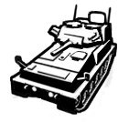 | 无 | 未完成 | 无 | 轻型侦察坦克，非常适合沙漠（和沙滩派对）行动，蜇人很疼！ | 76mm主炮+同轴机枪，主炮使用特殊HESH弹药，爆炸范围较大。3人车组，车长为探头自由位(同NOXE)，车尾可外挂2名步兵。反装甲能力弱，需要依赖乘员自己的装备。防御比鼬鼠强一点，灵活性比鼬鼠弱一点 | axnone hud: KFredfox
 |  |  |  | 武器数据 | 弹药数据 | 动作数据
英文名称 | 文件名称 | 武器弹药模板 |  | 未完成 | 未完成 | 无
Scorpio AXN | 未完成 | 未完成 |  | 音效 | 附加模型
 |  |  |  | 未完成 | 无

中文名称 | 种类 | 武器基础模板 | hud | 体素模型 | mesh模型 | 皮肤模型 | 中文描述 | 武器特性备注 | Credits
Mk47 spawner | 掉落物 | N/A | N/A | 无 | 无 | 无 | 用于生成Mk47的携带品 | 老兵ai应极小概率携带此物，大约0.005概率？Mk47应为一把真正的“隐藏”武器，只有最幸运的玩家可以得到
 |  |  |  | 武器数据 | 弹药数据 | 动作数据
英文名称 | 文件名称 | 武器弹药模板 |  | 已完成 | 无 | 无
Mk47 spawner | N/A | N/A |  | 音效 | 附加模型
 |  |  |  | 无 | 无

 |  |  |  |  |  |  | w
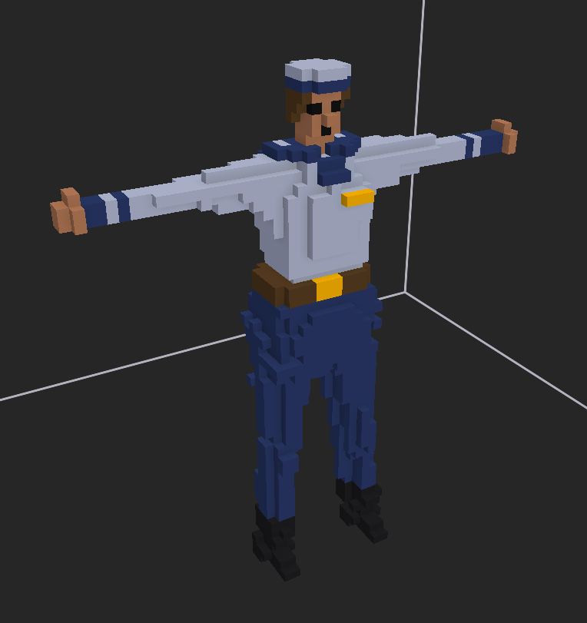
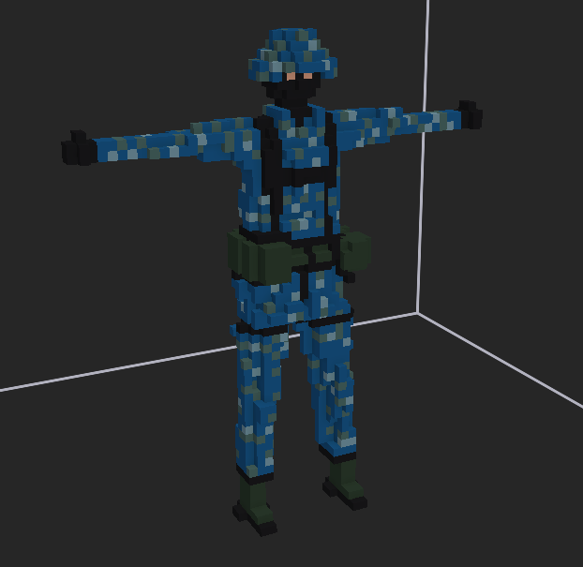
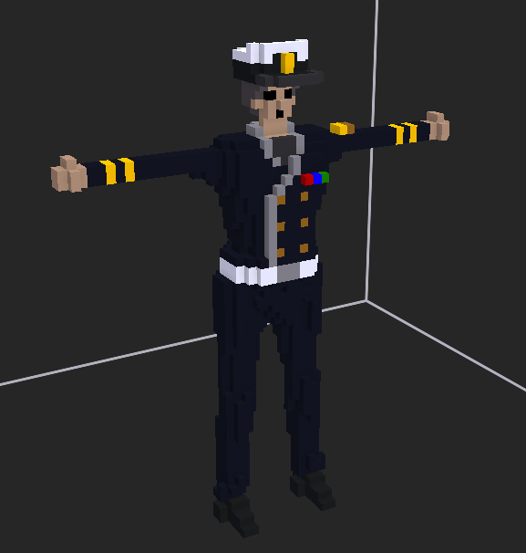
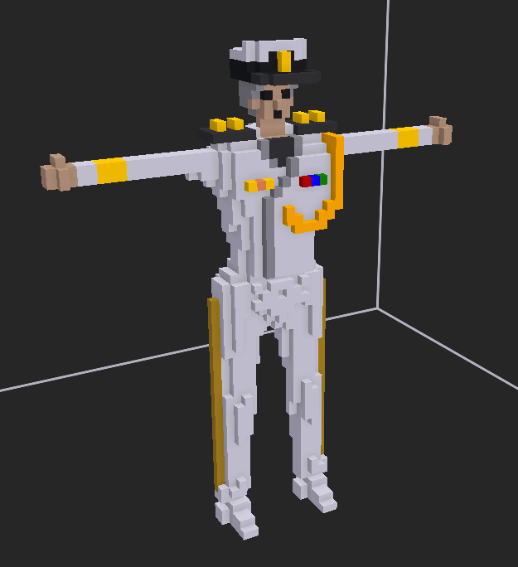
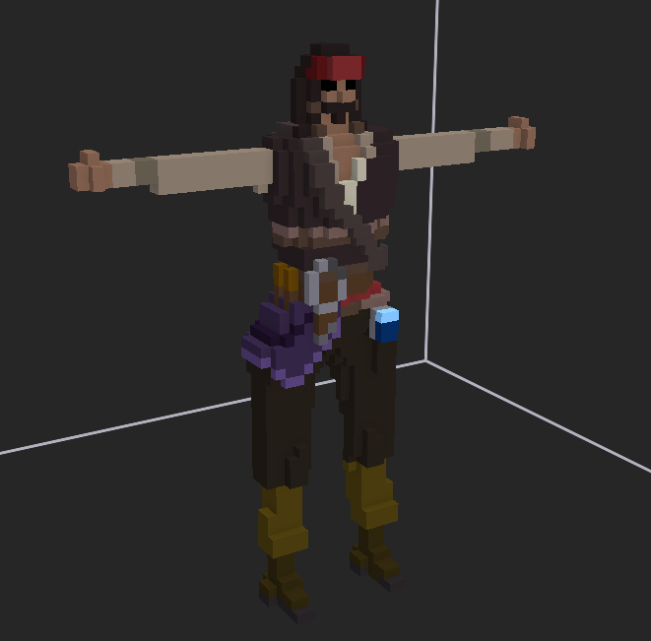


navy
navy alt
navy 5stars
navy 5stars alt
navy sword

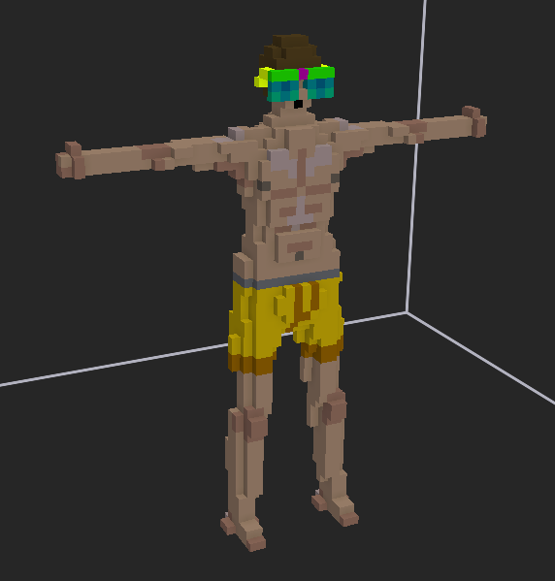
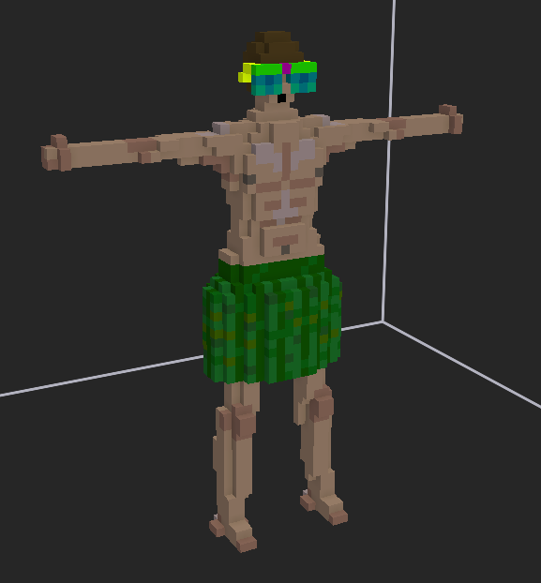
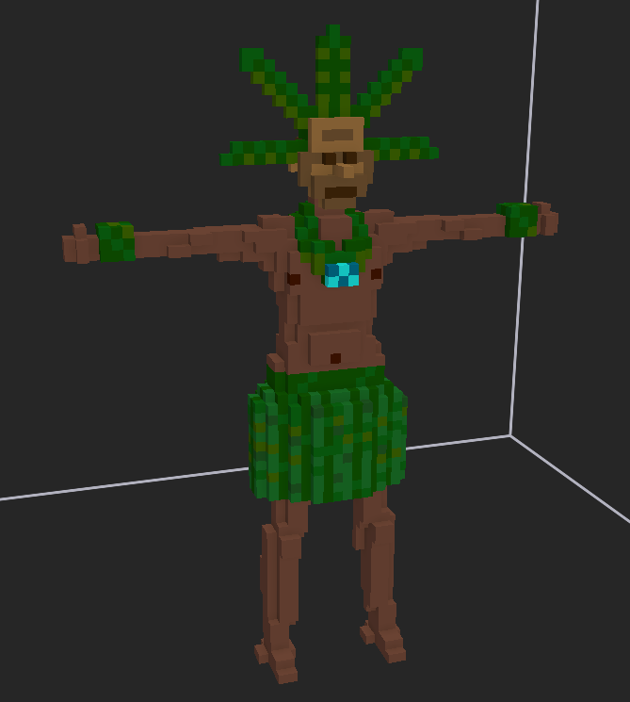
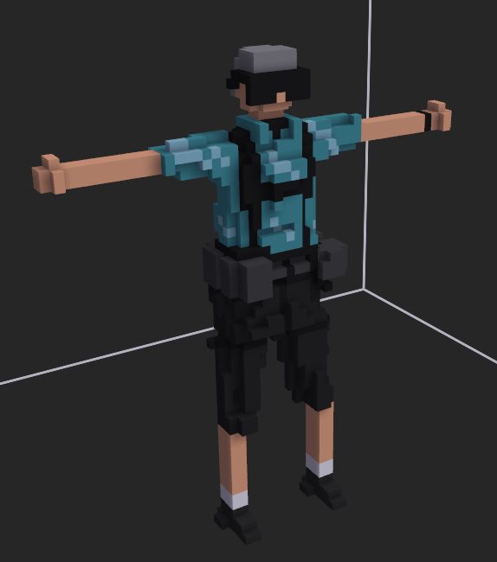
为夏季活动设计的新敌对ai“休假老兵”，他们在度假时不幸卷入了这场战争。这些ai拥有极高的战术素养。他们配备的消音步枪非常致命，将会是落单玩家的噩梦。被杀死时，他们总会掉落一个夏日冷藏箱。
----KFredfox

fancy sunglasses
sunglasses alt
ocean charm
off duty veteran

